Sisukord
AS LHV Group
2021-06-30

LHV Faktiraamat

Sisukord

LHV Struktuur ja juhtimine
AS LHV Group kasumiaruanne
AS LHV Group bilanss
AS LHV Group suhtarvud
AS LHV Group aktivate kvaliteet
AS LHV Group kapitali adekvaatsus
AS LHV Pank kasumiaruanne
AS LHV Pank bilanss
AS LHV Pank suhtarvud
AS LHV Pank laenud
AS LHV Pank hoiused ja saadud laenud
AS LHV Pank aktivate kvaliteet
AS LHV Pank kapitali adekvaatsus
AS LHV Pank teenused finantsvahendajatele segmendi tulemused
AS LHV Varahaldus kasumiaruanne
AS LHV Varahaldus bilanss
AS LHV Varahaldus suhtarvud
AS LHV Varahaldus hallatavad varad
AS LHV Kindlustus kasumiaruanne
AS LHV Kindlustus bilanss
AS LHV Kindlustus suhtarvud
UAB Mokilizingas
Aktsiainfo
Võlakirjainfo
Finantskalender ja kontaktid

Lõpetatud tegevused
Faktiraamatus esitatud finantsnäitajad ei pruugi kokku langeda vahearuandes esitatuga, kuna sisaldavad ka lõpetatud tegevuste finantsnäitajaid. Üheks tulemuste erinevuse põhjuseks võib olla Mokilizingas UAB müük 2018 a. II kvartalis.

Str
AS LHV Group
2021-06-30

LHV tutvustus ja struktuur | tagasi sisukorda
AS LHV Group on suurim kodumaine finantsgrupp ja kapitali pakkuja Eestis. LHV on loodud 1999. aastal pikaajalise investeerimis- ja ettevõtluskogemusega inimeste poolt. LHV esindused asuvad Tallinnas ja Tartus ning alates märtsist 2018 ka Londonis. LHV-s töötab üle 600 inimese. AS-i LHV Group peamisteks tütarettevõteteks on AS LHV Pank, AS LHV Varahaldus ja AS LHV Kindlustus. LHV pangal koos tütarettevõttega on ligi 307 000 klienti ja LHV Varahalduse pensionifondidel on ligi 208 000 klienti. Finantsgrupil kokku on üle 490 000 kliendi.

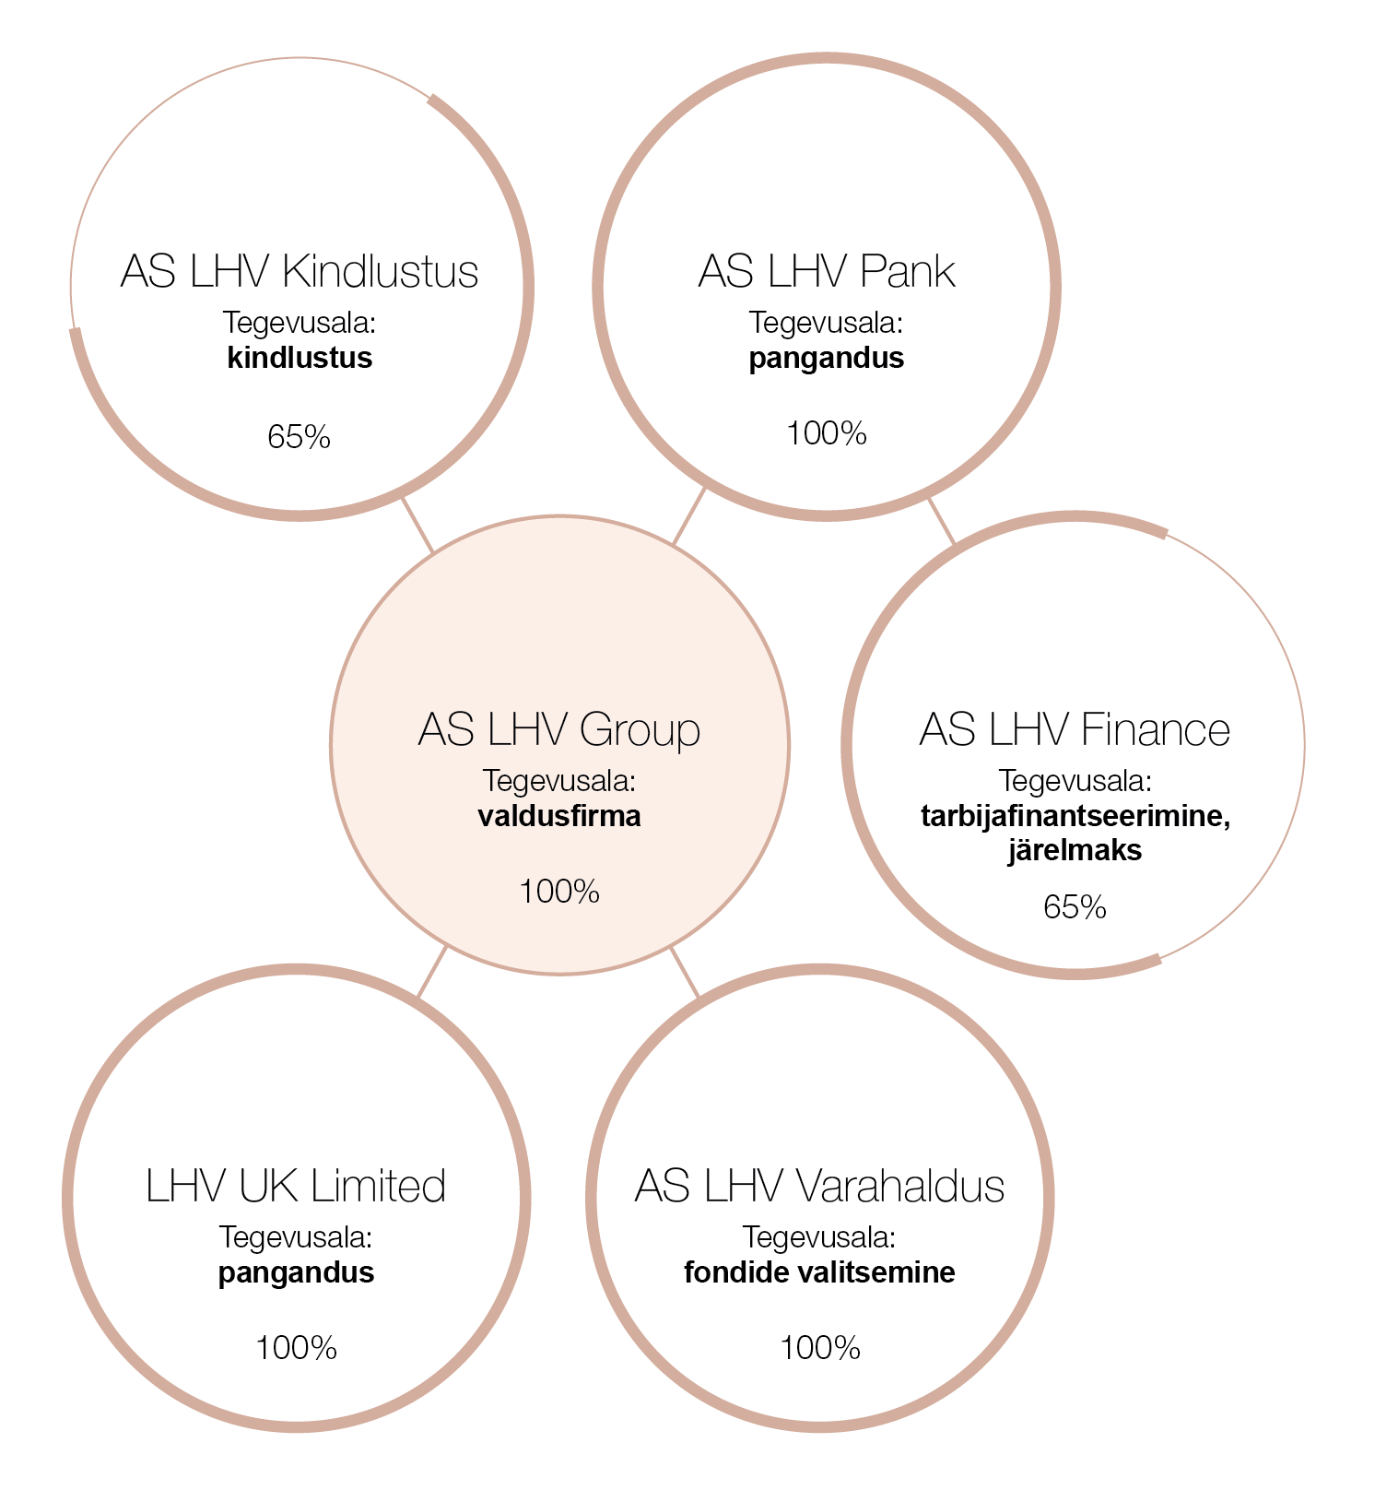

Tütarühingute nõukogud ja juhatused

AS LHV Group
Nõukogu: Rain Lõhmus (esimees), Raivo Hein, Heldur Meerits, Tiina Mõis, Tauno Tats, Andres Viisemann, Sten Tamkivi
Juhatus: Madis Toomsalu
AS LHV Varahaldus
Nõukogu: Madis Toomsalu (esimees), Erki Kilu, Andres Viisemann
Juhatus: Vahur Vallistu (esimees), Joel Kukemelk
AS LHV Kindlustus
Nõukogu: Madis Toomsalu (esimees), Erki Kilu, Veiko Poolgas, Jaan Koppel
Juhatus: Jaanus Seppa (esimees), Tarmo Koll
LHV UK Limited
Juhtimisorgan: Madis Toomsalu (esimees), Erki Kilu (tegevjuht), Andres Kitter
AS LHV Pank
Nõukogu: Madis Toomsalu (esimees), Rain Lõhmus, Raivo Hein, Heldur Meerits, Tiina Mõis, Andres Viisemann
Juhatus: Kadri Kiisel (esimees), Andres Kitter (finantsvahendajate valdkonna juht), Indrek Nuume (ettevõtete pan­ganduse juht), Jüri Heero (IT-juht), Meelis Paakspuu (finantsjuht), Martti Singi (riskijuht)
AS LHV Finance
Nõukogu: Kadri Kiisel (esimees), Madis Toomsalu, Veiko Poolgas, Jaan Koppel
Juhatus: Mari-Liis Stalde

gSA
AS LHV Group
2021-06-30

Suhtarvud ja tegevusnäitajad, 9 kvartalit |  |  |  |  |  |  |  |  | tagasi sisukorda

Suhtarvud ja tegevusnäitajad | II kv-21 | I kv-21 | IV kv-20 | III kv-20 | II kv-20 | I kv-20 | IV kv-19 | III kv-19 | II kv-19
Omakapitali tootlus (ROE) | 19.7% | 18.2% | 31.3% | 18.9% | 5.7% | 14.0% | 11.6% | 16.4% | 18.1%
Maksude-eelne ROE | 24.0% | 21.3% | 36.1% | 21.7% | 6.0% | 19.0% | 12.8% | 18.0% | 19.9%
Varade tootlus (ROA) | 0.9% | 0.9% | 1.6% | 1.1% | 0.4% | 0.9% | 0.9% | 1.2% | 1.5%
Rahavoogude investeeringu tasuvus (CFROI) | 23.6% | 24.0% | 26.4% | 22.0% | 21.6% | 21.9% | 19.0% | 19.4% | 21.4%
Neto intressimarginaal (NIM) | 1.6% | 1.5% | 1.8% | 1.7% | 1.8% | 2.1% | 1.8% | 1.8% | 2.3%
Hinnavahe (spread) | 1.6% | 1.5% | 1.7% | 1.7% | 1.8% | 2.1% | 1.8% | 1.7% | 2.2%
Kulude ja tulude suhe (C/I) | 54.6% | 47.8% | 32.2% | 45.4% | 48.4% | 49.7% | 57.0% | 51.9% | 50.9%
Omakapitali kordaja (EM) | 22.9 | 22.0 | 19.9 | 18.2 | 17.0 | 15.7 | 14.9 | 14.8 | 13.4
Riskikulumäär | -0.1% | 0.3% | 0.4% | 0.0% | 1.7% | 0.2% | 0.4% | 0.0% | 0.3%
Klientide arv (tuh.) | 490 | 482 | 410 | 382 | 370 | 368 | 360 | 346 | 347
Töötajate arv (täistööajas) | 616 | 556 | 513 | 487 | 467 | 459 | 424 | 406 | 420

Regulatiivsed suhtarvud ja piirmäärad | II kv-21 | I kv-21 | IV kv-20 | III kv-20 | II kv-20 | I kv-20 | IV kv-19 | III kv-19 | II kv-19
Kapitali adekvaatsus CT1 | 12.16% | 12.35% | 13.26% | 13.02% | 12.98% | 12.56% | 12.39% | 13.68% | 12.12%
CT1 (regulatiivne miinimum) | 8.52% | 8.52% | 8.52% | 8.45% | 8.45% | 9.45% | 9.67% | 9.67% | 9.67%
Kapitali adekvaatsus T1 | 14.20% | 14.51% | 15.56% | 15.40% | 15.45% | 14.02% | 13.88% | 15.38% | 13.99%
T1 (regulatiivne miinimum) | 10.16% | 10.16% | 10.16% | 10.09% | 10.09% | 11.09% | 11.30% | 11.30% | 11.30%
Kapitali adekvaatsus CAD | 18.60% | 19.13% | 20.50% | 20.51% | 19.33% | 18.02% | 17.96% | 20.04% | 19.16%
CAD (regulatiivne miinimum) | 13.33% | 13.33% | 13.33% | 13.33% | 13.33% | 14.33% | 14.31% | 14.31% | 14.31%
MREL | 6.44% | 6.57% | 6.71% | 9.06% | 8.68% | 8.40% | 8.94% | 9.33% | 9.95%
MREL (regulatiivne miinimum) | 5.79% | 5.79% | 5.79% | 5.79% | 5.8% | 5.8% | 5.8% | 5.8% | 5.8%
Likviidsuse kattekordaja LCR | 127% | 140% | 148% | 183% | 180% | 153% | 145% | 184% | 202%
LCR (regulatiivne miinimum) | 100% | 100% | 100% | 100% | 100% | 100% | 100% | 100% | 100%
Stabiilse netorahastamise määr NSFR | 146% | 158% | 153% | 156% | 159% | 157% | 153% | 182% | 175%
NSFR (regulatiivne) | 100% | 100% | 100% | 100% | 100% | 100% | 100% | 100% | 100%

Suhtarvud ja tegevusnäitajad, 5 aastat

Suhtarvud ja tegevusnäitajad | 2020 | 2019 | 2018 | 2017 | 2016
Omakapitali tootlus (ROE) | 17.3% | 14.0% | 18.4% | 17.6% | 20.7%
Maksude-eelne ROE | 20.5% | 16.2% | 20.9% | 18.6% | 20.8%
Varade tootlus (ROA) | 1.0% | 1.2% | 1.6% | 1.6% | 2.4%
Rahavoogude investeeringu tasuvus (CFROI) | 26.4% | 19.0% | 25.4% | 22.6% | 23.9%
Neto intressimarginaal (NIM) | 1.7% | 2.0% | 2.3% | 2.7% | 3.6%
Hinnavahe (spread) | 1.7% | 2.0% | 2.3% | 2.6% | 3.5%
Kulude ja tulude suhe (C/I) | 42.5% | 53.2% | 48.3% | 54.6% | 57.2%
Omakapitali kordaja (EM) | 18.3 | 13.3 | 12.6 | 12.2 | 9.8
Riskikulumäär | 0.6% | 0.2% | 0.6% | 0.5% | 0.3%
Klientide arv (tuh.) | 410 | 360 | 329 | 444 | 398
Töötajate arv (täistööajas) | 513 | 424 | 372 | 365 | 334

Regulatiivsed suhtarvud ja piirmäärad | 2020 | 2019 | 2018 | 2017 | 2016
Kapitali adekvaatsus CT1 | 13.26% | 12.39% | 13.65% | 14.02% | 15.09%
CT1 (regulatiivne miinimum) | 8.52% | 9.67% | 9.67% | 8.29% | 8.74%
Kapitali adekvaatsus T1 | 15.56% | 13.88% | 13.65% | 14.02% | 15.09%
T1 (regulatiivne miinimum) | 10.16% | 11.30% | 11.30% | 9.91% | 10.49%
Kapitali adekvaatsus CAD | 20.50% | 17.96% | 19.41% | 18.30% | 20.66%
CAD (regulatiivne miinimum) | 13.33% | 14.31% | 14.31% | 12.43% | 13.39%
MREL | 6.72% | 8.94% | 11.78% | 7.91% | 12.67%
MREL (regulatiivne miinimum) | 5.79% | 5.79% | 5.79%
Likviidsuse kattekordaja LCR | 148% | 145% | 149% | 121% | 222%
LCR (regulatiivne miinimum) | 100% | 100% | 100% | 100% | 100%
Stabiilse netorahastamise määr NSFR | 153% | 153% | 148% | 141%
NSFR (regulatiivne) | 100% | 100% | 100%

Omakapitali tootlus (ROE)
puhaskasum (emaettevõtte omanike osa) /
keskmine omakapital (emaettevõtte omanikele kuuluv) * 100
Maksude-eelne omakapitali tootlus (ROE)
maksude-eelne kasum (ettevõtte omanike osa) /
keskmine omakapital (emaettevõtte omanikele kuuluv) * 100
Varade tootlus (ROA)
puhaskasum / keskmised varad * 100
Rahavoogude investeeringu tasuvus (CFROI)
kasum äritegevusest / investeeringud (keskmine) * 100
Neto intressimarginaal (NIM)
neto intressitulu / intressiriskile avatud keskmised varad * 100
Hinnavahe (SPREAD)
intressiriskile avatud varade intressitootlus - võõrkapitali hind
Kulude ja tulude suhe (C/I)
tegevuskulud kokku / netotulud kokku * 100
Omakapitali kordaja (EM)
keskmised koguvarad / keskmine omakapital (emaettevõtte omanikele kuuluv)
Omavahendite ja kõlblike kohustuste miinimumnõue (MREL)
vastavalt Basel Komitee määratlusele
Riskikulumäär
laenukahjumid / keskmine laenuportfell
Likviidsuse kattekordaja (LCR)
vastavalt Basel Komitee määratlusele

Omakapitali tootlus
 | 1

*Kvartaalsete suhtarvude arvutamisel kasutatud bilansilised näitajad on leitud aruandekvartalile eelneva kuu ja aruandekvartali viimase kuu andmete aritmeetilise keskmisena. Aastaste suhtarvude arvutamisel kasutatud bilansilised näitajad on leitud aruandeaastale eelnenud aasta lõpu ja aruandeaasta lõpu andmete aritmeetiliste keskmistena. Kasumiaruande andmete puhul on kasutatud aruandeperioodi tegelikke andmeid. Annualiseeritud tulemuste saamiseks on kvartalite suhtarvud korrutatud neljaga.

pSA
AS LHV Pank
2021-06-30

Suhtarvud ja tegevusnäitajad, 9 kvartalit |  |  |  |  |  |  |  |  | tagasi sisukorda

Suhtarvud ja tegevusnäitajad | II kv-21 | I kv-21 | IV kv-20 | III kv-20 | II kv-20 | I kv-20 | IV kv-19 | III kv-19 | II kv-19
Omakapitali tootlus (ROE) | 28.4% | 21.2% | 25.5% | 21.5% | 4.8% | 18.0% | 12.7% | 16.0% | 16.1%
Maksude-eelne ROE | 33.0% | 24.6% | 29.3% | 24.6% | 5.2% | 21.9% | 14.2% | 18.0% | 18.2%
Varade tootlus (ROA) | 1.2% | 0.9% | 1.2% | 1.1% | 0.3% | 1.0% | 0.8% | 1.0% | 1.1%
Neto intressimarginaal (NIM) | 1.6% | 1.6% | 1.8% | 1.7% | 1.8% | 2.1% | 1.8% | 1.8% | 2.3%
Hinnavahe (spread) | 1.6% | 1.5% | 1.8% | 1.7% | 1.8% | 2.0% | 1.8% | 1.8% | 2.3%
Kulude ja tulude suhe (C/I) | 39.3% | 42.9% | 34.0% | 41.1% | 45.3% | 45.9% | 55.1% | 52.0% | 51.5%
Omakapitali kordaja (EM) | 25.5 | 24.9 | 22.5 | 20.9 | 19.4 | 18.2 | 18.7 | 18.2 | 15.6
Riskikulumäär | -0.1% | 0.3% | 0.4% | 0.0% | 1.7% | 0.2% | 0.4% | 0.0% | 0.3%
Klientide arv (tuh.) | 307 | 296 | 282 | 259 | 249 | 242 | 230 | 217 | 208
Töötajate arv | 557 | 507 | 472 | 451 | 435 | 431 | 396 | 378 | 391
Klientide hallatavad varad (EURm) | 2,710 | 2,360 | 2,058 | 1,690 | 1,665 | 1,417 | 1,556 | 1,451 | 1,421
Portfellihalduse varad (EURm) | 175 | 166 | 149 | 133 | 131 | 116 | 117 | 109 | 105
Pangakaarte omavad kliendid (tuh.) | 138 | 133 | 125 | 118 | 111 | 108 | 102 | 96 | 91
Pangaautomaatide arv | 125 | 125 | 125 | 125 | 125 | 125 | 125 | 125 | 25
ACQ kaupmeeste arv | 3,688 | 3,347 | 3,239 | 3,069 | 2,917 | 2,789 | 2,664 | 2,569 | 2,582
SEPA väljuvate maksete arv (tuh.) | 6,494 | 6,257 | 5,957 | 4,986 | 4,815 | 4,243 | 3,961 | 3,641 | 3,232

Regulatiivsed suhtarvud ja piirmäärad | II kv-21 | I kv-21 | IV kv-20 | III kv-20 | II kv-20 | I kv-20 | IV kv-19 | III kv-19 | II kv-19
...
Regulatiivsed suhtarvud ja piirmäärad | 2020 | 2019 | 2018 | 2017 | 2016
Kapitali adekvaatsus T1 | 16.23% | 13.96% | 13.56% | 13.30% | 14.27%
T1 (regulatiivne miinimum) | 10.16% | 11.30% | 11.30% | 9.91% | 10.49%
Kapitali adekvaatsus CAD | 19.66% | 17.61% | 17.14% | 16.24% | 18.15%
CAD (regulatiivne miinimum) | 13.33% | 14.31% | 14.31% | 12.43% | 13.39%
MREL | 6.28% | 8.51% | 10.10% | 6.73% | 10.54%
MREL (regulatiivne miinimum) | 5.8% | 5.8% | 5.8%
Likviidsuse kattekordaja LCR (pank soolo) | 147% | 143% | 144% | 121% | 208%
LCR (regulatiivne miinimum) | 100% | 100% | 100% | 100% | 100%
Omakapitali tootlus
 | 1
Stabiilse netorahastamise määr NSFR (pank soolo) | 154% | 157% | 153% | 140%
NSFR (regulatiivne miinimum) | 100% | 100% | 100%
Kulude ja tulude suhe
tegevuskulud kokku / netotulud kokku * 100
Omakapitali kordaja (EM)
keskmised koguvarad / keskmine omakapital (emaettevõtte omanikele kuuluv)
Riskikulumäär
laenukahjumid / keskmine laenuportfell
Likviidsuse kattekordaja (LCR)
vastavalt Basel Komitee määratlusele
Pangakaarte omavad kliendid: nii era- kui ka ärikliendid
SEPA väljuvate maksete arv: era- ja ärikliendid (sh maksevahendajad)
Omakapitali tootlus (ROE)
puhaskasum (emaettevõtte omanike osa) /
keskmine omakapital (emaettevõtte omanikele kuuluv) * 100
Maksude-eelne omakapitali tootlus (ROE)
maksude-eelne kasum (ettevõtte omanike osa) /
keskmine omakapital (emaettevõtte omanikele kuuluv) * 100
Varade tootlus (ROA)
puhaskasum / keskmised varad * 100
Neto intressimarginaal (NIM)
neto intressitulu / intressiriskile avatud keskmised varad * 100
Hinnavahe (SPREAD)
intressiriskile avatud varade intressitootlus - võõrkapitali hind

vhSA
...
Suhtarvud ja tegevusnäitajad, 5 aastat

Suhtarvud ja tegevusnäitajad | 2020 | 2019 | 2018 | 2017 | 2016
Omakapitali tootlus (ROE) | 26.8% | 21.2% | 30.3% | 31.0% | 40.7%
Maksude-eelne ROE | 29.5% | 24.6% | 35.1% | 36.0% | 40.7%
Varade tootlus (ROA) | 25.5% | 19.6% | 27.1% | 27.2% | 35.4%
Kulude ja tulude suhe (C/I) | 42.7% | 47.4% | 41.8% | 50.1% | 53.8%
Pensionifondide klientide arv (tuh.) | 215 | 194 | 194 | 202 | 205
Töötajate arv (täistööajas) | 29 | 27 | 26 | 22 | 25
Omakapitali tootlus (ROE)
puhaskasum / keskmine omakapital * 100
Maksude-eelne omakapitali tootlus (ROE)
maksude-eelne kasum /
keskmine omakapital * 100
Varade tootlus (ROA)
puhaskasum / keskmised varad * 100
Kulude ja tulude suhe (C/I)
tegevuskulud kokku / netotulud kokku * 100

Omakapitali tootlus
 | 1

kSA
...
Suhtarvud ja tegevusnäitajad | 2020 | 2019 | 2018 | 2017 | 2016
Omakapitali tootlus (ROE) | -19.1%
Maksude-eelne ROE | -19.1%
Varade tootlus (ROA) | -18.8%
Kulude ja tulude suhe (C/I)
Neto kahjusuhe
Neto kulusuhe
Klientide arv (tuh.) | 0
Töötajate arv (täistööajas) | 11
Omakapitali tootlus (ROE)
puhaskasum / keskmine omakapital * 100
Maksude-eelne omakapitali tootlus (ROE)
maksude-eelne kasum /
keskmine omakapital * 100
Varade tootlus (ROA)
puhaskasum / keskmised varad * 100
Kulude ja tulude suhe (C/I)
tegevuskulud kokku / netotulud kokku * 100
Neto kahjusuhe
neto tekkinud kahjud / neto teenitud preemiad
Neto kulusuhe
(vahendustasud - edasikindlustuse komisjonid + halduskulud + põhivaraga seotud kulud) / neto teenitud preemiad * 100

Omakapitali tootlus
 | 1

mY
...
Suhtarvud ja tegevusnäitajad, 5 aastat

 | 2020 | 2019 | 2018 | 2017 | 2016
Omakapitali tootlus (ROE) | 0.0% | 0.0% | 0.0% | 24.8% | 31.6%
Varade tootlus (ROA) | 0.0% | 0.0% | 0.0% | 2.1% | 2.3%
Neto intressimarginaal (NIM) | 0.0% | 0.0% | 0.0% | 11.0% | 13.1%
Kulude ja tulude suhe (C/I) | 0.0% | 0.0% | 0.0% | 71.7% | 68.7%
Riskikulumäär | 0.0% | 0.0% | 0.0% | -1.0% | -0.7%
Klientide arv (tuh.) | 0 | 0 | 0 | 127 | 94
Töötajate arv (täistööajas) | 0 | 0 | 0 | 54 | 60
Omakapitali tootlus (ROE)
puhaskasum (emaettevõtte omanike osa) / keskmine omakapital (emaettevõtte omanikele kuuluv) * 100
Varade tootlus (ROA)
puhaskasum / keskmised varad * 100
Neto intressimarginaal (NIM)
neto intressitulu / intressiriskile avatud keskmised varad * 100
Kulude ja tulude suhe (C/I)
tegevuskulud kokku / netotulud kokku * 100
Riskikulumäär
laenukahjumid / keskmine laenuportfell

Omakapitali tootlus
 | 1

* UAB Mokilizingas tulemused kajastuvad AS LHV Group konsolideeritud tulemustes kuni 2018. aasta aprillini (k.a.)

Aktsia
...
 | 2020 | 2019 | 2018 | 2017 | 2016
DPS (EUR) | 0.19 | 0.21 | 0.16 | 0.15
Oletuslik netodividend aktsia kohta (EUR)* | 0.31 | 0.22 | 0.22 | 0.16 | 0.14
Aktsionäride arv | 10,714 | 6,950 | 5,615 | 5,281 | 5,170
Perioodi jooksul kaubeldud aktsiate arv (tuh.) | 2,831 | 1,132 | 1,109 | 1,196 | 1,117
Tehingute arv (tk) | 37,105 | 5,995 | 4,492 | 5,362 | 4,661
Perioodi kauplemismaht (EURt) | 36,073 | 12,892 | 12,122 | 12,236 | 8,655
Perioodi kaalutud keskmine aktsia hind | 12.74 | 11.39 | 10.93 | 10.23 | 7.75
Võrdlusindeks OMX Tallinn | 1,344 | 1,280 | 1,163 | 1,242 | 1,076
Võrdlusindeks OMX Baltic | 1,105 | 993 | 874 | 944 | 788
Nõukogu ja juhatuse liikmetega seotud aktsiad | 48% | 49% | 50% | 52% | 52%
EPS (puhaskasum aktsia kohta)
puhaskasum (ettevõtte omanike osa) / aktsiate arv
P/E
viimane aktsia hind / puhaskasum aktsia kohta
P/B
viimane aktsia hind / aktsia raamatupidamislik väärtus
DPS
perioodi jooksul makstud netodividendid / aktsiate arv väljamakse hetkel
Oletuslik netodividend aktsia kohta (EUR)*
Aluseks on võetud AS-i LHV Group üldkoosoleku poolt 29.03.2017 kinnitatud dividendipoliitika. Dividendide maksmise otsustavad igakordselt AS-i LHV Group aktsionärid, kes ei pea seejuures dividendipoliitikat arvesse võtma
Perioodi kaalutud keskmine aktsia hind:
Perioodi kauplemismaht / perioodi jooksul kaubeldud aktsiate arv
Börsiinfo pärineb Nasdaq Balti börsi koduleheküljelt:
http://www.nasdaqbaltic.com/market/

10 suurimat aktsionäri seisuga 30.06.2021

Aktsionäri nimi | Osalus |  | Aktsiate arv
AS Lõhmus Holdings | 12.4% |  | 3,618,920
Rain Lõhmus | 8.7% |  | 2,538,367
Viisemann Investments AG | 7.5% |  | 2,186,432
Ambient Sound Investments OÜ | 5.7% |  | 1,653,709
OÜ Krenno | 4.2% |  | 1,210,215
AS Genteel | 3.7% |  | 1,082,744
AS Amalfi | 3.5% |  | 1,031,310
SIA Krugmans | 2.4% |  | 688,199
...

